Datos personales
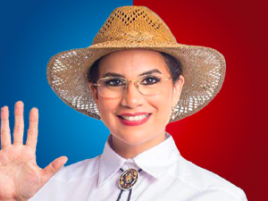

Nombres: | Mónica de Jesús
Apellidos: | Salazar Hidalgo
Facebook: | https://www.facebook.com/AbMoniSalazar
Twitter: | @MnicaSalazarAs1
Descripción:

